상품제안서
플레오맥스 45W GAN PD 고속 충전기 CtoC케이블 포함 | 상품코드: S45311

 |  |  |  |  |  |  | 02-713-8555 | www.synergygift.co.kr
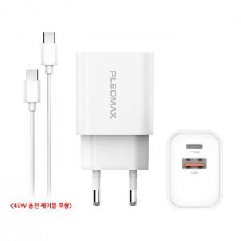 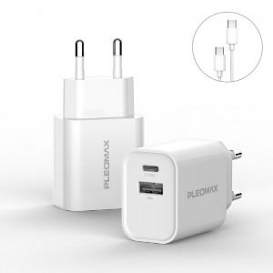 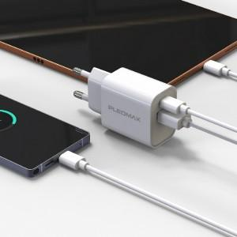

【상세/제작정보】 | <p style="text-align: center; " align="center"><span style="font-size: 14pt;">※ 스티커 제작 및 부착 별도문의바랍니다.</span></p>

【인쇄/포장옵션】 | 레이저, 풀칼라 / 포장지포장

【공급단가】 | 수량 | 50~ | 100~ | 500~ | 1,000~ | 3,000~
*VAT별도 | 단가 | 8,200원 | 8,000원 | 7,500원 | 7,350원 | 7,250원

【상품 URL】 | https://www.synergygift.co.kr:443/src/goods_detail.php?gdno=45311

